1 保証設計の目的
1 保証設計の目的

■ 図 1 せん断破壊を防ぐ
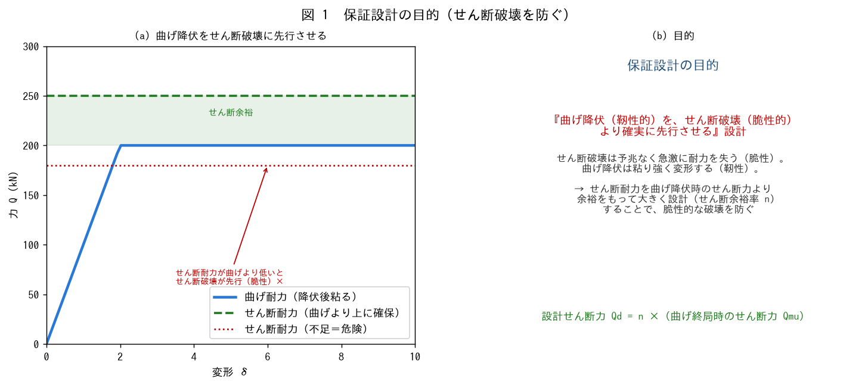

■ 問題 1 目的（穴埋め）
保証設計とは、【 ① 】降伏（靭性的）を【 ② 】破壊（脆性的）より確実に先行させる設計。せん断破壊は予兆なく急激に耐力を失う【 ③ 】破壊なので、これを防ぐ。設計せん断力 Qd＝【 ④ 】×Qmu（曲げ終局時せん断力）とする。

■ 問題 2 なぜせん断破壊を防ぐか
せん断破壊（脆性）と曲げ降伏（靭性）の違いを述べ、なぜ曲げ降伏を先行させたいのか（靭性を確保して倒壊を防ぐ・Ds を小さくできる）を説明せよ。

■ 問題 3 保証設計の考え方
『壊れてよい壊れ方（曲げ降伏）を先に、壊れてはいけない壊れ方（せん断破壊）を後に』という設計思想を、キャパシティデザイン（保有性能設計）の観点から述べよ。

■ 問題 4 他教材との関係
保証設計が、崩壊形（No.7 全体崩壊）・部材種別（No.8 FA/FB）・Ds（保有水平耐力）とどうつながるか整理せよ（せん断破壊を防ぐ→靭性確保→良い崩壊形・良い部材種別→Ds 小）。

2 せん断余裕率n
2 各部材のせん断余裕率 n

■ 図 2 部材別の n
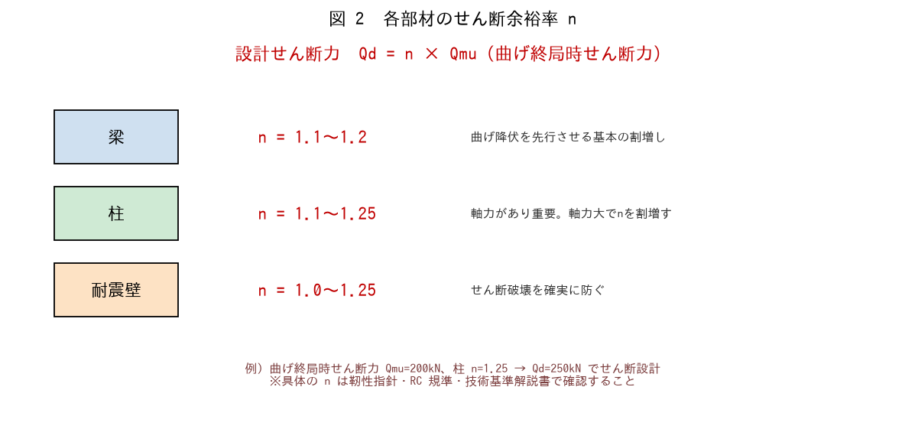

■ 問題 1 n の暗記
部材 | せん断余裕率 n（記入） | 備考（記入）
梁
柱
耐震壁

覚え方：n はおおむね 1.1〜1.25。梁 1.1〜1.2、柱 1.1〜1.25（軸力大で割増）、壁 1.0〜1.25。※具体値は規準で確認。

■ 問題 2 設計せん断力の計算
曲げ終局時のせん断力 Qmu=200kN の部材について、設計せん断力 Qd=n·Qmu を各部材で求めよ。

部材 | n | Qd=n·Qmu（記入）
梁 | 1.1
柱 | 1.25
耐震壁 | 1.25

■ 問題 3 なぜ柱の n が大きめか
柱のせん断余裕率が梁より大きめに設定される理由を述べよ（柱は軸力を支え、せん断破壊すると軸力支持能力を失い層崩壊＝建物全体の崩壊につながるため、より確実に守る）。

■ 問題 4 設計せん断力の意味
Qd=n·Qmu の Qmu（曲げ終局時のせん断力）は、部材が曲げ降伏したときに生じる最大のせん断力。これに n を乗じることで『曲げ降伏後もせん断破壊しない』ことを保証することを説明せよ。

3 崩壊状況とn
3 崩壊状況に応じたせん断余裕率の差

■ 図 3 変形集中とせん断余裕率
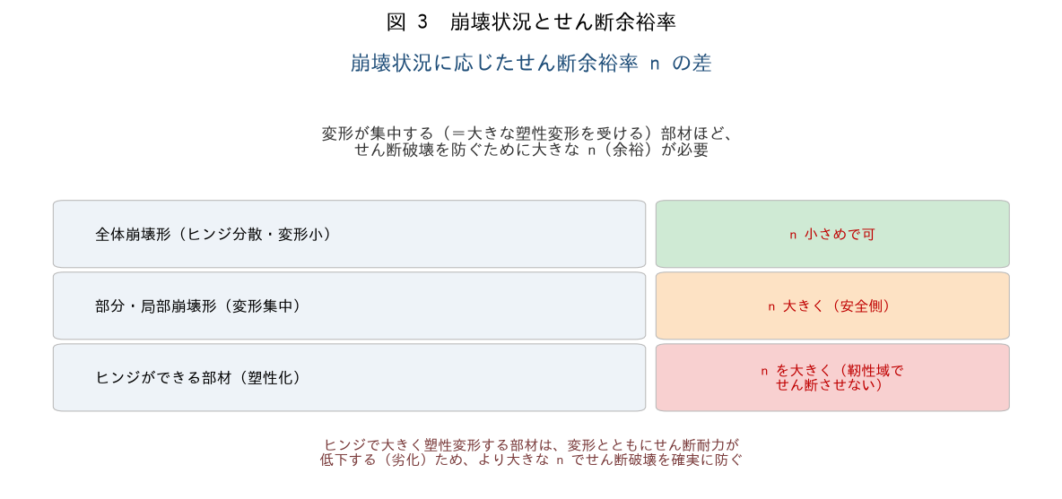

■ 問題 1 崩壊状況と n
崩壊状況（変形の集中度）に応じて必要な n が変わる。変形が集中する（大きな塑性変形を受ける）部材ほど、なぜ大きな n が必要か述べよ（塑性変形でせん断耐力が劣化するため余裕を大きく）。

■ 問題 2 全体崩壊 vs 部分・局部崩壊
崩壊状況 | 変形（記入） | 必要な n（記入）
全体崩壊形（ヒンジ分散）
部分・局部崩壊形（集中）
塑性ヒンジができる部材

■ 問題 3 ヒンジ部材の扱い
塑性ヒンジができる部材（大きく塑性変形する）は、変形とともにせん断耐力が低下（劣化）する。そのため、ヒンジ域では特に大きな n でせん断破壊を確実に防ぐ必要があることを述べよ。

■ 問題 4 実務まとめ
保証設計（せん断設計）で確認する項目を 3 つ挙げよ（①各部材の設計せん断力 Qd=n·Qmu ②せん断耐力 Qsu ≧ Qd ③ヒンジ域・変形集中部で n を大きく）。これが二次設計の靭性確保（Ds 低減）の前提であることも述べよ。

